案内看板
案内看板基礎安定計算

１．設計条件

（１）．設計荷重

 | 設計荷重は風荷重とする。 |  |  | 国土交通省中国地方整備局土木工事設計マニュアル
 |  |  |  | R3年版 遮音壁工 風荷重 より
 |  |  |  | 参考：道路橋示方書共通編風荷重
 |  |  |  | 参考：道路道路土工擁壁工指針風荷重
 | P＝1/2・ρ・Ud2・CD・G・0.8
 |  |  |  | Ｐ：風荷重（風圧力）（ kN/m2）
 |  |  |  | ρ：空気密度 0.00123 （kN/m3）
 |  |  |  | Ud：設計基準風速 40 （ｍ/s）
 |  |  |  | CD：抗力係数 高架橋梁部 1.6
 |  |  |  | 土工部 1.2
 |  |  |  | G ：ガスト係数 1.9
 |  |  | その他：周辺の状況を考慮して0.8倍に低減

（２）．形状・寸法
L1=0.60 m
L1=0.60 m

L1=0.60 m
B=0.50 m
 |  |  |  |  |  |  |  |  | L1=0.60 m
 |  |  |  |  |  |  |  |  | B=0.50 m
 |  |  |  |  |  |  |  |  | W=1.20 m
 |  |  |  |  |  |  |  |  | H=2.60 m
B=0.50 m
W=1.20 m
 |  |  |  |  |  |  |  |  | h1=1.20 m
 |  |  |  |  |  |  |  |  | h2=0.65 m
 |  |  |  |  |  |  |  |  | h3=0.15 m
 |  |  |  |  |  |  |  |  | h4=0.60 m
 |  |  |  |  |  |  |  |  | h5=2.00 m
 |  |  |  |  |  |  |  |  | H1=1.85 m
 |  |  |  |  |  |  |  |  | H2=0.75 m
h1=1.20 m

H1=1.85 m

H=2.60 m

h5=2.00 m
h5=2.00 m
h2=0.65 m

h3=0.15 m

h4=0.60 m
H2=0.75 m

B=0.50 m
L1=0.60 m
L1=0.60 m

 |  |  |  |  |  |  |  | 基礎は無筋コンクリートとする。
 | 全高 |  | Ｈ = | 2.60 | m | 基礎の自重
 | 表示板の高さ |  | h1 = | 1.20 | m | wf ＝ | 23.0 | kN/m3 | 青色文字の部分は入力部分です。
 | 表示板下端までの高さ |  | h2 = | 0.65 | m |  | ※ 道路橋示方書
 | 表示板の長さ |  | Ｗ = | 1.20 | m | 本体の自重
 | 基礎天端の深さ |  | h3 = | 0.15 | m | wd ＝ | 30.0 | kg
 | 基礎の高さ |  | h4 = | 0.60 | m | ＝ | 0.30 | kN
 | 基礎の長さ |  | L1 = | 0.60 | m 基礎1基当り 全長 |  | L= 1.20 | m
 | 基礎の幅 |  | B = | 0.50 | m
 | 表示板中心までの高さ |  | h5 = | 2.00 | m

２．安定計算

（１）．荷重の計算

 | 風荷重の計算（受圧面積 1.00 m2 当り）
 | ここでは高架部などでは無いものとしCD＝1.2とする。

 | Ｐ ＝ 1/2 × 0.00123 × 40 2 × 1.2 × 1.9 × 0.8 |  |  |  |  |  | ＝ 1.79 | kN/m2

 | 表示板の面積 A ＝ W × ｈ1 ＝ 1.20 × 1.20 |  |  |  |  |  | ＝ 1.44 | m2

 | 表示板が受ける風荷重 P ＝ P0 × A ＝ |  |  |  | 1.79 × 1.44 |  | ＝ 2.58 | kN

 | 風荷重作用位置 |  |  |  |  | Y ＝ ｈ5 | ＝ 2.00 | m

（２）．安定計算

 | 転倒モーメント（風荷重）

 | ＭM ＝ Ｐ × Ｙ ＝ 2.58 × 2.00 |  |  |  | ＝ 5.16 | kN･m

 | 抵抗モーメント

 | 基礎の自重

 | wf ＝ Ｌ × B × ｈ4 × wf ＝ 1.20 × 0.50 × 0.60 × 23.00
 |  |  |  |  | ＝ 8.28 | kN
 | 受動土圧

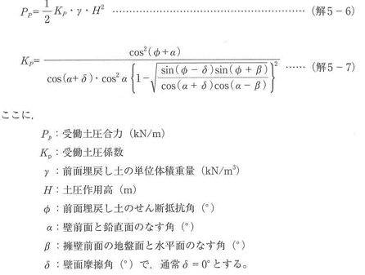

 |  |  |  | ※ 道路土工
 |  |  |  |  | 擁壁工指針
 |  |  |  |  | 5-2-4（4）
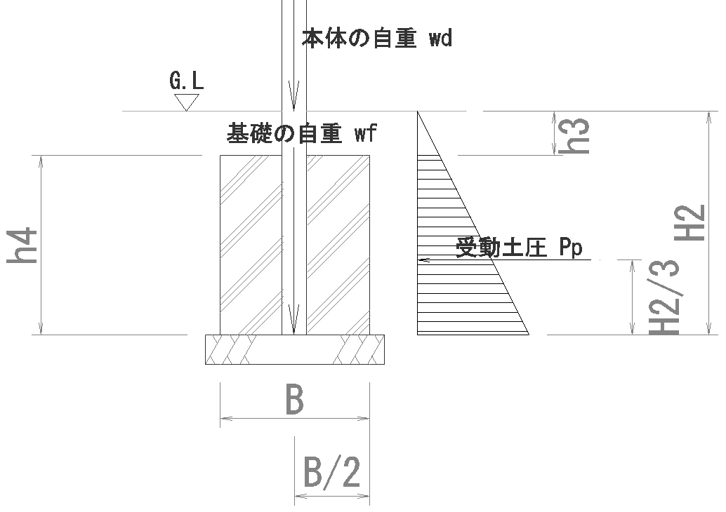
 |  | ここでα・β・δが0の場合
 | ＫP＝ | tan2(45+φ/2）

 | φ ＝ | 30 ° | の場合
2
 | ＫP＝ | tan ( 45 + 30/2 ）＝ |  | 3.000

 | ＰP＝ | 1/2 × ＫP × γ ×（ H2＋h3 ）×h4

 | γ＝ | 19 | kN/m3とすると |  | （盛土：砂質土）

 | H2＝ | h3 + h4 = 0.150 ＋ 0.600 ＝ 0.750

 | ＰP＝ | 1/2 × 3.000 × 19 ×（ 0.750 ＋ 0.150 ）× 0.600
 |  |  |  |  |  | ＝ | 15.39 | kN/m

 | 基礎幅（L）当たりの受動土圧

 | Ｐf＝ | Ｐp × L ＝ 15.39 × 1.200 |  |  |  | ＝ | 18.47 | kN

 | 抵抗モーメント（kN・m 基礎幅当たり）

 |  | 名称 | 荷重 | 重心位置 | 抵抗モーメント | 摘要
 |  | 本体の自重 | 0.30 | 0.250 | 0.075
 |  | 基礎の自重 | 8.28 | 0.250 | 2.070
 |  | 受動土圧 | 18.47 | 0.250 | 4.618
 |  | 計 |  |  | 6.762
 |  | ※ 重心位置は基礎底面端から各部位の重心までの距離

 |  |  |  | 抵抗モーメントＭr＝ | 6.762 | kN・m

 | 合力の作用位置

 | Ｍ1＝ | Ｍr － ＭM ＝ 6.763 － 5.160
 |  |  | ＝ | 1.602 | kN・m

 | ｘ1＝ | Ｍ1 ／Ｖ | Ｖ＝ｗf＋ｗd＝8.28＋0.30
 |  |  | ＝ | 8.580 | kN

 | ｘ1＝ | 1.603 ／ 8.58 ＝ |  | 0.187 | m

 | 転倒にたいする安定

 |  | B ／ 6 ＝ 0.500 ／ 6 = 0.083 m

 | ｘ1＝ | 0.187 ＞ B／6 ＝ 0.083 |  |  | ＯＫ！

 | 地盤支持にたいする安定

 | ｑ＝ | Ｖ0／Ｂ×｛1±（6×ｅ）／Ｂ｝ |  |  | ：Ｂ/3＜ｘ1 <2 ×B / 3 の場合
 | ｑ＝ | （2×Ｖ0）／（3×ｘ1） |  |  | ：Ｂ/6＜ｘ1 <B / 3 の場合
 |  |  |  |  |  |  |  |  | X1= | 0.187
 |  | B/3 = 0.167 < | x1= 0.187 | < 2×B/3 = 0.333 |  |  |  |  | B/3= | 0.16666666667
 |  |  |  |  |  |  |  |  | B/6= | 0.083333333333
 | ｑ： | 地盤反力度（kN/m2） |  |  |  |  |  |  | Ｂ/3＜ｘ1 <2 ×B / 3 の場合 |  |  | 〇
 | V0： | 基礎延長1.0m当りの鉛直荷重 |  |  |  |  |  |  | Ｂ/6＜ｘ1 <B / 3 の場合
 | ｅ： | 基礎幅の中心から合力の作用位置までの距離(m)
 |  |  |  |  |  |  |  |  | qmax= | 25.11 | kN/m2
 | e＝ | Ｂ／2 － x1 ＝ 0.500 ／ 2 － 0.187
 |  |  |  |  | ＝ 0.063 | m |  |  | 印刷時は非該当式（赤色斜線の部分）を手動で非表示にします

 | V0 ＝ | Ｖ ／ L ＝ 8.580 ／ 1.20 |  |  | ＝ 7.150 | kN/m

 | ｑ ＝ | （2×Ｖ0）／（3×ｘ1）
 | ＝ | （2×7.150）／（3×0.187） |  |  |  | ＝ | 25.49 | kN/m2

 | ｑ1 ＝ | Ｖ0／Ｂ×｛1＋（6×ｅ）／Ｂ ｝
 | ＝ | 7.150 ／ 0.500 ×｛ 1 ＋（ 6 × 0.063 ） ／ 0.500 ｝
 |  |  |  |  |  | ＝ | 25.11 | kN/m2

 | ｑ2 ＝ | Ｖ0／Ｂ×｛1－（6×ｅ）／Ｂ ｝
 | ＝ | 7.150 ／ 0.500 ×｛ 1 －（ 6 × 0.063 ） ／ 0.500 ｝
 |  |  |  |  |  | ＝ | 3.49 | kN/m2

 | 最大地盤反力度 ｑmax＝ |  |  | 25.11 | kN/m2
 |  |  |  |  | ＜ 許容地盤反力度 ｑa＝ | 200 | kN/m2 OK ！
 |  |  |  |  |  | （砂質地盤）

